СТАНДАРТ 1
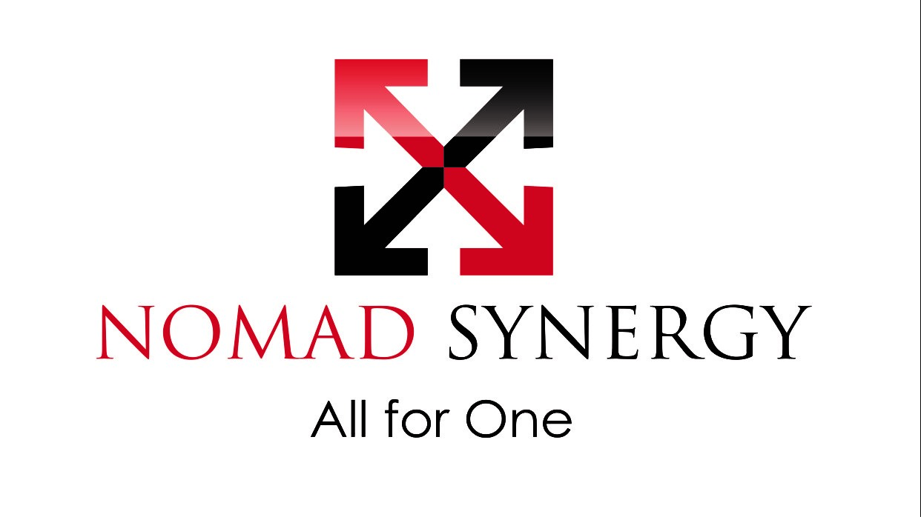
No | MATERIAL | MODEL | PRICE
1 | КАСКА | FAVORIT COM3-55 | 890

2 | ОЧКИ | HAMMER ACTIVE SUPER CLEAR | 990
 |  | HAMMER ACTIVE SUPER DARK | 1090
 | БЕРУШИ | HONEYWELL MAX 1 | 0
3 | КОМБИНЕЗОН | NOMAD SYNERGY FIRE-SAFE 1 / STANDARD | 14 990
4 | БОТИНКИ | ANTTEC ECONOMY | 10990

 |  | TOTAL: | 28 950

5 | ГАЗОАНАЛИЗАТОР | BW-TECH GAS ALERT MINICLIP EXTREME | 75000

ПРЕМИУМ 2

No | MATERIAL | MODEL | PRICE
1 | КАСКА | WHITE MSA V-GUARD | 1690
 |  | WHITE MSA V-GUARD HAT | 2090
2 | ОЧКИ | SAFETY MSA CLEAR | 1990
 |  | SAFETY MSA DARK | 2390
 | БЕРУШИ | RIGHT FOAM EAR | 0
3 | КОМБИНЕЗОН | RED WING SUMMER NAVY-BLUE | 24490
4 | БОТИНКИ | RED WING SUMMER MODEL 2245 | 58790

 |  | TOTAL: | 89750

5 | ГАЗОАНАЛИЗАТОР | BW-TECH GAS ALERT MINICLIP EXTREME | 75000

